公共交通
施策の内容 |  | 公共交通の整備

予想される10年後の状態 |  | 鉄道利用者が減少し、鉄道の維持が困難になる。
 |  | マイカーを運転できない町民が増加し、交通弱者が暮らしにくくなる。

鉄道が廃線に！？
人口減少が進み、鉄道を利用する人数が減る。
 | 通過人員（Ｈ27） | 金島⇔大堰 | 2,224人 | 大堰⇔本郷 | 1,925人 | 本郷⇔上浦 | 1,590人 | ※国鉄民営化時の廃線基準4,000人
 | 15-64歳人口 | （Ｈ30） | 8,767人 | （Ｈ40） | 7,707人 | 増減 | －1,060人 | ※西鉄宮地岳線の廃線基準3,000人
 | H27年度
宮の陣 | 5761
五郎丸 | 5245
学校前 | 5013
古賀茶屋 | 4632
北野 | 3389
大城 | 2830
金島 | 2224
大堰 | 1925
本郷 | 1590
上浦 | 1502
馬田 | 1423
「西鉄甘木線」と「甘木鉄道」の運営に必要な賃金（運賃）が確保されず、鉄道の維持が困難となり、最悪の場合廃線になる。

町外に向かうための交通手段が無くなり、大刀洗町での暮らしを不便と感じる人が増加する。 町内には高校がないため、公共交通による通学の手段を失い、保護者が町外の駅等へ送迎する必要が出てくる。

町での暮らしを不便と感じた人が、近隣の市町へ転出し町の存続が危ぶまれる。

交通弱者の問題
高齢化が進み、マイカーを運転できない人数が増える。
 | 75歳以上人口 | （Ｈ30） | 2,047人 | （Ｈ40） | 2,753人 | 増減 | 706人 | ※免許更新（返納）75歳以上

スーパーで買い物をしていた人が、買い物に行くたびにタクシーを利用する状況となり、買い物に行く頻度が減る。 通院していた病院にも自分の力だけでは行くことが出来なくなり、親族が買い物や通院などの支援をする必要が出てくる。

町での暮らしを不便と感じた人が、近隣の市町へ転出し町の存続が危ぶまれる。

望ましい10年後の状態 |  | 利用者が、乗りたい場所で公共交通機関を利用し、行きたい場所へ移動できている。

重点的な取組み |  | 既存の鉄道を維持する。（利用促進、利便性の向上）
 |  | 補完的交通の検討。（広域連携、コミュニティバス等）

農業
施策の内容 |  | 農業の振興

予想される10年後の状態 |  | 農業者の高齢化の影響で、農業者の数が減少している。
 |  | 収入が安定しない為、担い手が育っていない。
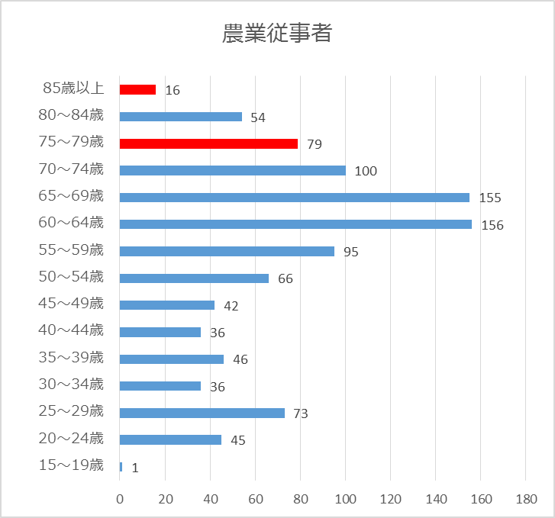
（Ｈ27）
田園風景の荒廃化
農業従事者が高齢化し、農業従事者人口が減少する。
 | 農業従事者総人口 | （Ｈ27） | 1,000人 | （Ｈ40） | 850人 | 増減 | -150人

農地を管理する人がいなくなり、耕作放棄地が増加する。
農業用水路等を管理する人がいなくなり、農地の多面的機能が損なわれる。

耕作放棄された状態が続くと、農地自体の作物を耕作する能力が低下し、町の農地で営農ができなくなってしまう。
また、農地の貯水機能が失われて、大雨時の防災機能が低下する。

農業が盛んな町から、農業者がいなくなり町の賑わいが消失する。
更に耕作されない土地が増え、農地の多面的機能の喪失に拍車がかかる。

稼げる農業で担い手を確保
人口減少の影響に加え、重労働・安定して稼げないなどの理由から新規就農者や担い手が不足している。
 | 農作物販売金額500万以上 農家戸数 |  |  | （Ｈ22） | 142／716戸 | 19.8% | （Ｈ27） | 146／633戸 | 23.1%

農地を管理する人がいなくなり、耕作放棄地が増加する。 （同上）

安定した農作物の出荷体制の確保が困難となり、町のブランドイメージが低下する。
農業が盛んな町から、農業者がいなくなり町の賑わいが消失する。

望ましい10年後の状態 |  | 農業を目指す人が大刀洗で就農し、稼げる農業を営み暮らしている。

重点的な取組み |  | 儲かる農業の支援。（高収益型農業、付加価値）
 |  | 後継者の育成、新規就農者の支援。（関係団体と連携した支援）

商工業・雇用
施策の内容 |  | 商工業の振興と雇用促進

予想される10年後の状態 |  | 労働力不足により、事業が衰退している。
 |  | 事業主が高齢になり、廃業している店舗（事業所）が増加している。
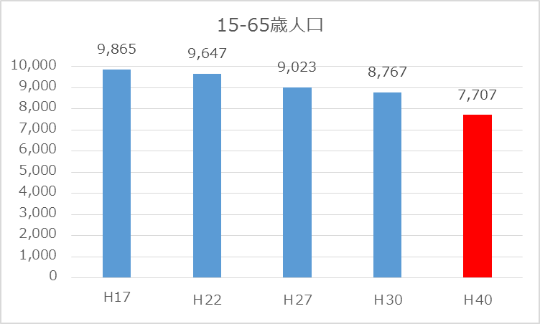
労働力の不足
人口減少が進み、必要な労働力が不足する。
 | 15-64歳人口 | （Ｈ30） | 8,767人 | （Ｈ40） | 7,707人 | 増減 | －1,060人

事業維持・拡大のための人材確保が困難となる。
労働者の確保が困難となり、事業者の安定的な経営が困難になる。また、新たな企業誘致が困難になる。

事業維持・拡大が出来なくなり、商工業が衰退する。
また、町内の商工業が衰退や企業の新規参入が見込めず、既存の企業の撤退が想定される。

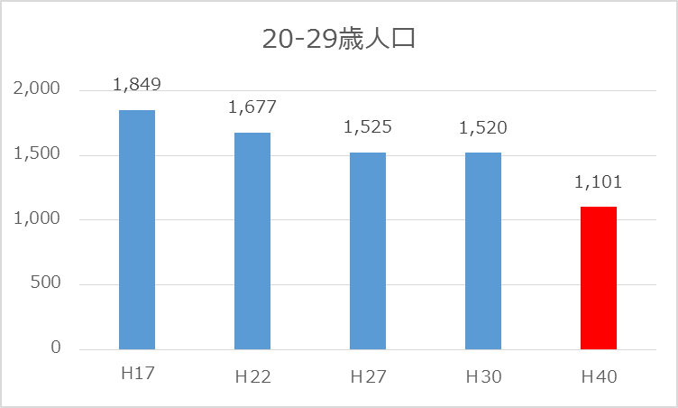
企業の撤退やそれに伴う従業員の転出により、税収減（法人・個人）だけでなく町の賑わいが喪失する。

廃業する店舗（事業所）が増加
後継者不在等の理由により、事業の継承が出来なくなり店舗（事業所）廃業する。
 | 町内事業所数 |  | （Ｈ21） | 549事業所 | （Ｈ28） | 532事業所

店舗（事業所）の廃業により、町内における雇用が喪失する。
空き店舗・事業所が増え、町のイメージが低下するとともに、買い物等の住民の利便性が低下する。

本町に比べより便利な近隣市町村への人口流出（都市部から近隣市町村への転入）が進み、町全体の賑わいが失われる。
住民の消費行動が町外へ流出し、町内での経済循環が縮小し悪循環になる。

望ましい10年後の状態 |  | 町内に存在する事業者の経営が安定していて、新しい事業者もうまれ、町内で働きたい人に活躍の場がある。

重点的な取組み |  | 町内で既存の事業者が安定的に経営を行なう。（後継者問題への対策、町内企業の支援）
 |  | 町に新たな企業が進出する基盤を整える。（土地利用計画の見直し検討）
 |  | 町内に新しい事業者が生まれる支援。（創業のきっかけ、場所の提供）

健康づくり
施策の内容 |  | 健康づくりの推進

予想される10年後の状態 |  | 若年層の健診への関心の低下やライフスタイルの変化により、生活習慣病が増加する。
 |  | 運動習慣のない人や食生活が乱れた人が増えることで肥満症の人が増加する。

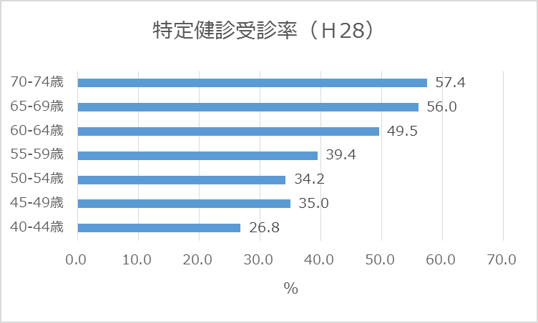
生活習慣病の悪化
若年層（40-49歳）の健診への関心が希薄になっている。（高齢者に比べ受診率が低い。）
 | 特定健診受診率 | （Ｈ20） | 40.7% | （Ｈ28） | 49.2%

自分の身体の状態を知ることや、適切な保健指導を受ける機会を失ってしまい、健康についての意識が希薄になる。 運動不足や偏食など健康的でない生活をする人が増加する。

糖尿病・高血圧・脂質異常症などの生活習慣病関連疾患が重症化し、それに伴う費用が増大する。

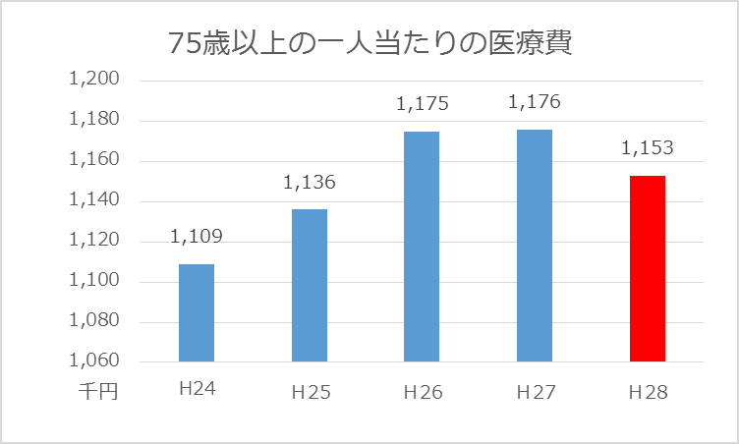
医療費の増大
高齢化に伴い、医療を必要とする高齢者が増加する。
 | 75歳以上の人口 | （Ｈ28） | 2,130人 | （Ｈ40） | 2,753人 | 増減 | 623人
 | 75歳以上の医療費 | （Ｈ28） | 24億5500万円 | （Ｈ40） | 31億7300万円 | 増減 | 7億1800万円

医療費が膨れ上がり、町の財政を圧迫する。

財政運営が困難となり、これまで行っていた公共サービスの提供が出来なくなり、町民の暮らしが不便になる。

望ましい10年後の状態 |  | 誰もが健康に対して関心を持ち、健康寿命を延ばしている。

重点的な取組み |  | 健診受診率を増加させる。（受診啓発）
 |  | 日常的な運動習慣と健康的な食生活を推進する。（保健指導、各種教室の開催）

移住定住・少子化
施策の内容 |  | 移住・定住の促進と少子化対策

予想される10年後の状態 |  | 人口減少の影響で、多方面で担い手が不足する。また、町内消費が縮小し民間利便施設の撤退が進み町の賑わいが消失している。
 |  | 少子化の影響で、各地域の子どもが少なくなり地域や町の賑わいが消失している。

少子高齢化社会の進展
人口減少と高齢化が進み、担い手（生産年齢人口）が不足する。
 | 総人口 | （Ｈ30） | 15,021人 | （Ｈ40） | 14,337人 | 増減 | －684人
 | 15-64歳人口 | （Ｈ30） | 8,767人 | （Ｈ40） | 7,707人 | 増減 | －1,060人

生産年齢人口が減少することにより、町の税収減が進んでいく。
人口の減少により町内消費が縮小し、町内スーパー等の民間利便施設が撤退していく。

町に空き店舗が増加し、農地は荒れて景観が悪くなり治安が悪化する。住民同士が交流する機会がなくなることで地域コミュニティは希薄になり大刀洗町の賑わいが消失する。 また、スーパー等の撤退により町での暮らしが不便になる。

 | 大刀洗小学校 | 菊池小学校 | 本郷小学校 | 大堰小学校
2008 | 166 | 360 | 254 | 142
2009 | 156 | 338 | 249 | 125
2010 | 145 | 335 | 248 | 123
2011 | 141 | 346 | 262 | 110
2012 | 136 | 359 | 260 | 96
2013 | 140 | 338 | 252 | 93
2014 | 148 | 328 | 254 | 101
2015 | 154 | 324 | 259 | 100
2016 | 158 | 338 | 254 | 98
2017 | 162 | 338 | 264 | 111
2018 | 172 | 327 | 262 | 119
景観が悪化し、賑わいのない町での暮らしを不便と感じた人が近隣の市町へ転出していく。

４つの小学校の維持！？
少子化が進み、各地域の子どもが少なくなる。
 | 0-14歳人口 | （Ｈ30） | 2,142人 | （Ｈ40） | 2,012人 | 増減 | －130人

地域の子どもが少なくなり、子どもを中心とした地域（行政区単位）の行事やまつりが”中止”になる。 各小学校の児童数が少なくなり、小学校の授業や行事に支障がでる。

地域コミュニティの核である子どもが少なくなることで、地域の活力が失われ大刀洗町の賑わいが消失する。

望ましい10年後の状態 |  | 人口減少が最小限に抑えられており、各地域に担い手となる大人や子ども達が暮らしていて活気のある町が維持されている。４小学校は維持されている。

重点的な取組み |  | 町内への転入を促がし、定住を推進する。（移住ＰＲ、雇用の機会の創出）
 |  | 子どもの数を維持する。（出逢い、出産、子育ての切れ目ない支援）

